Накладная-№3
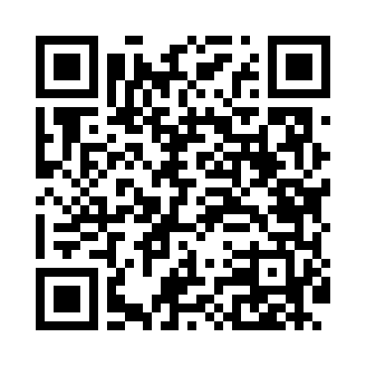
Номер товарно-транспортной накладной: |  |  | Торговый представитель: Amriyev Muhammad
Поставщик: Toshkent falcon fly 2 |  |  | Телефон торгового представителя: +998972880505
Дата отгрузки: 25.11.2025 |  |  | Контрагент: """" Klient
Дата консигнации: |  |  | Адрес:
Доставщик: |  |  | Телефон:
Телефон доставщика:
Время заказа: 25.11.2025 13:14:59
№ | Штрих-код | Название товаров (работ,услуг) | Количество | Количество в кейсе | Цена | Сумма
 |  |  | 236 |  |  | 869.6
1 | 6988011013889 | Бамбукли ликоб 40x30x1.5 см DB-13-88 | 40 | 40 шт. | 4.10 | 164
2 | 6915641524164 | Пластмасса ликоб 41x16x2 см DB-59-36 | 40 | 1 коробка, 4 шт. | 3.60 | 144
3 | 2014979956211 | Стеклянная салатница 33 см (clear+gold) XP-12 -141 | 156 | 13 коробка | 3.60 | 561.60
Итого: 869.6$|->UZS: 10,870,000.00

